4 Tablica 2 - Graf 2
Tablica 2: Struktura članova OMF-a prema dobi i spolu |  |  |  |  |  |  |  |  |  |  |  |  |  |  |  |  |  | Kolovoz 2018.
Table 2: Mandatory pension funds members age and sex structure |  |  |  |  |  |  |  |  |  |  |  |  |  |  |  |  |  | August 2018

 | Muškarci Male |  |  | Žene Female |  |  | Ukupno Total |  |  | Mjesečna promjena broja - muškarci Monthly change in number - Male |  |  | Mjesečna promjena broja - žene Monthly change in number - Female |  |  | Ukupna mjesečna promjena Total monthly change
Dob Age | Kategorije / Categories |  |  | Kategorije / Categories |  |  | Kategorije / Categories |  |  | Kategorije / Categories |  |  | Kategorije / Categories |  |  | Kategorije / Categories
 | A | B | C | A | B | C | A | B | C | A | B | C | A | B | C | A | B | C
≤ 18 | 5 | 2,289 | 5 | 5 | 1,460 | 1 | 10 | 3,749 | 6 | 1 | -231 | 0 | 0 | -92 | -1 | 11.11% | -7.93% | -14.29%
19 - 24 | 258 | 94,849 | 123 | 166 | 77,307 | 94 | 424 | 172,156 | 217 | -3 | -344 | 1 | 2 | -522 | 1 | -0.24% | -0.50% | 0.93%
25 - 29 | 426 | 120,082 | 77 | 304 | 112,564 | 98 | 730 | 232,646 | 175 | 0 | -171 | 2 | -1 | -265 | 0 | -0.14% | -0.19% | 1.16%
30 - 34 | 795 | 144,978 | 67 | 423 | 137,453 | 58 | 1,218 | 282,431 | 125 | 1 | -197 | 0 | 3 | -385 | 2 | 0.33% | -0.21% | 1.63%
35 - 39 | 889 | 156,448 | 69 | 386 | 147,531 | 81 | 1,275 | 303,979 | 150 | 5 | 348 | -1 | 1 | 243 | -1 | 0.47% | 0.19% | -1.32%
40 - 44 | 784 | 141,339 | 81 | 402 | 138,321 | 85 | 1,186 | 279,660 | 166 | 6 | 483 | 0 | 6 | 207 | 0 | 1.02% | 0.25% | 0.00%
45 - 49 | 537 | 117,482 | 106 | 268 | 123,990 | 97 | 805 | 241,472 | 203 | 14 | 146 | -3 | 1 | 222 | 0 | 1.90% | 0.15% | -1.46%
50 - 54 | 315 | 111,623 | 136 | 159 | 116,541 | 187 | 474 | 228,164 | 323 | -1 | 222 | 3 | 0 | 319 | -3 | -0.21% | 0.24% | 0.00%
55 - 59 | 0 | 57,333 | 242 | 0 | 45,934 | 8,490 | 0 | 103,267 | 8,732 | 0 | 1,280 | -2 | 0 | 1,150 | 186 |  | 2.41% | 2.15%
60 - 64 | 0 | 21 | 12,505 | 0 | 1 | 8,073 | 0 | 22 | 20,578 | 0 | 7 | 199 | 0 | 0 | 184 |  | 46.67% | 1.90%
≥ 65 | 0 | 1 | 507 | 0 | 0 | 318 | 0 | 1 | 825 | 0 | 0 | 34 | 0 | 0 | 31 |  | 0.00% | 8.55%
Ukupno Total | 4,009 | 946,445 | 13,918 | 2,113 | 901,102 | 17,582 | 6,122 | 1,847,547 | 31,500 | 23 | 1,543 | 233 | 12 | 877 | 399 | 0.57% | 0.13% | 2.05%
Sveukupno Total | 964,372 |  |  | 920,797 |  |  | 1,885,169 |  |  | 1,799 |  |  | 1,288 |  |  | 0.16%
Izvor / Source: Regos

Grafikon 2: Dobna i spolna struktura članova OMF-a po kategorijama fondova (A, B i C) |  |  |  |  |  |  |  |  |  |  |  |  | Kolovoz 2018.
Chart 2: OMF members age and sex structure by funds categories (A, B and C) |  |  |  |  |  |  |  |  |  |  |  |  | August 2018

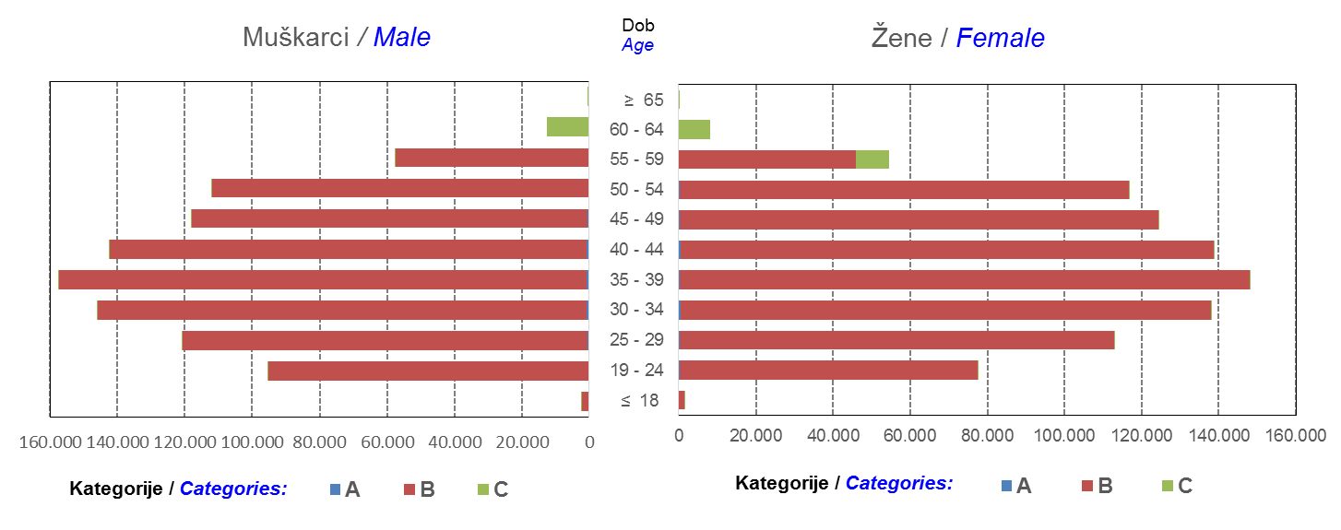

Izvor / Source: Regos
Sadržaj / Contents
 |  |  |  |  |  |  |  |  |  |  |  |  |  |  |  |  |  | stranica/page 4

8 Tablica 9 - Graf 3,4
Tablica 9: Neto imovina OMF-ova |  |  |  |  |  | Kolovoz 2018.
Table 9: OMFs' net assets |  |  |  |  |  | August 2018
 |  |  |  | u tisućama kuna / in thousand HRK
Obvezni mirovinski fond Mandatory pension fund | Neto imovina OMF-ova / OMFs' net assets
 | Kolovoz 2018. |  | Srpanj 2018. |  | Promjena
 | August 2018 |  | July 2018 |  | Change
 | Iznos | Udjel | Iznos | Udjel | U iznosu | Relativna
 | Amount | Share | Amount | Share | Amount | Relative
AZ OMF kategorije A | 286,118 | 0.29% | 285,167 | 0.30% | 950 | 0.33%
AZ OMF kategorije B | 35,276,254 | 36.33% | 35,063,816 | 36.38% | 212,438 | 0.61%
AZ OMF kategorije C | 1,804,427 | 1.86% | 1,761,512 | 1.83% | 42,915 | 2.44%
Svi AZ OMF / All AZ OMF | 37,366,798 | 38.48% | 37,110,495 | 38.50% | 256,303 | 0.69%
Erste Plavi OMF kategorije A | 87,203 | 0.09% | 85,721 | 0.09% | 1,482 | 1.73%
Erste Plavi OMF kategorije B | 12,909,151 | 13.29% | 12,854,326 | 13.34% | 54,825 | 0.43%
Erste Plavi OMF kategorije C | 492,700 | 0.51% | 480,665 | 0.50% | 12,035 | 2.50%
Svi Erste Plavi OMF / All Erste Plavi OMF | 13,489,054 | 13.89% | 13,420,712 | 13.92% | 68,342 | 0.51%
PBZ/CO OMF kategorije A | 90,939 | 0.09% | 89,838 | 0.09% | 1,101 | 1.23%
PBZ/CO OMF kategorije B | 15,374,231 | 15.83% | 15,246,854 | 15.82% | 127,377 | 0.84%
PBZ/CO OMF kategorije C | 685,624 | 0.71% | 669,145 | 0.69% | 16,479 | 2.46%
Svi PBZ CO OMF / All PBZ CO OMF | 16,150,794 | 16.63% | 16,005,836 | 16.60% | 144,957 | 0.91%
Raiffeisen OMF kategorije A | 185,673 | 0.19% | 183,340 | 0.19% | 2,333 | 1.27%
Raiffeisen OMF kategorije B | 28,402,309 | 29.25% | 28,182,231 | 29.24% | 220,078 | 0.78%
Raiffeisen OMF kategorije C | 1,518,029 | 1.56% | 1,489,183 | 1.54% | 28,846 | 1.94%
Svi Raiffeisen OMF / All Raiffeisen OMF | 30,106,011 | 31.00% | 29,854,754 | 30.97% | 251,257 | 0.84%
Ukupno kategorija A / Total category A | 649,933 | 0.67% | 644,066 | 0.67% | 5,866 | 0.91%
Ukupno kategorija B / Total category B | 91,961,945 | 94.70% | 91,347,227 | 94.77% | 614,718 | 0.67%
Ukupno kategorija C / Total category C | 4,500,779 | 4.63% | 4,400,504 | 4.57% | 100,275 | 2.28%
Sveukupno / Total | 97,112,657 | 100.00% | 96,391,798 | 100.00% | 720,859 | 0.75%
Izvor / Source: HANFA

Grafikon 3: Udjeli društava za upravljanje OMF-ovima u ukupnoj neto imovini |  |  |  |  |  | Kolovoz 2018.
Chart 3: OMFs' management companies share in total net assets |  |  |  |  |  | August 2018

Izvor / Source: HANFA

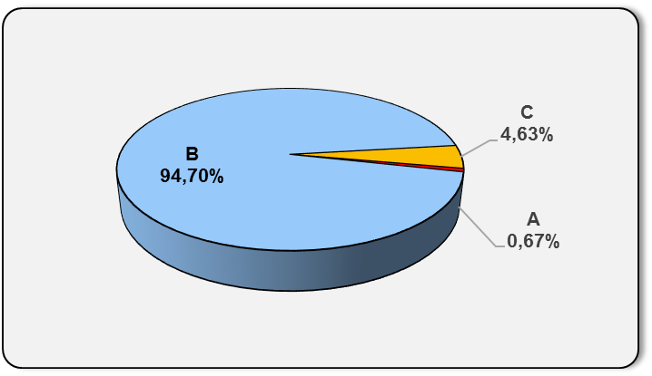
Grafikon 4: Udjeli kategorija A, B i C u ukupnoj neto imovini |  |  |  |  |  | Kolovoz 2018.
Chart 4: Categories' A, B and C share in total net assets |  |  |  |  |  | August 2018

Izvor / Source: HANFA

Sadržaj / Contents
 |  |  |  |  |  | stranica / page 8

10 Graf 5.1, 5.2, 5.3
Grafikon 5.1: Vrijednosti obračunskih jedinica OMF-ova kategorije A | Kolovoz 2018.
Chart 5.1: Values of category A OMFs' units of account | August 2018
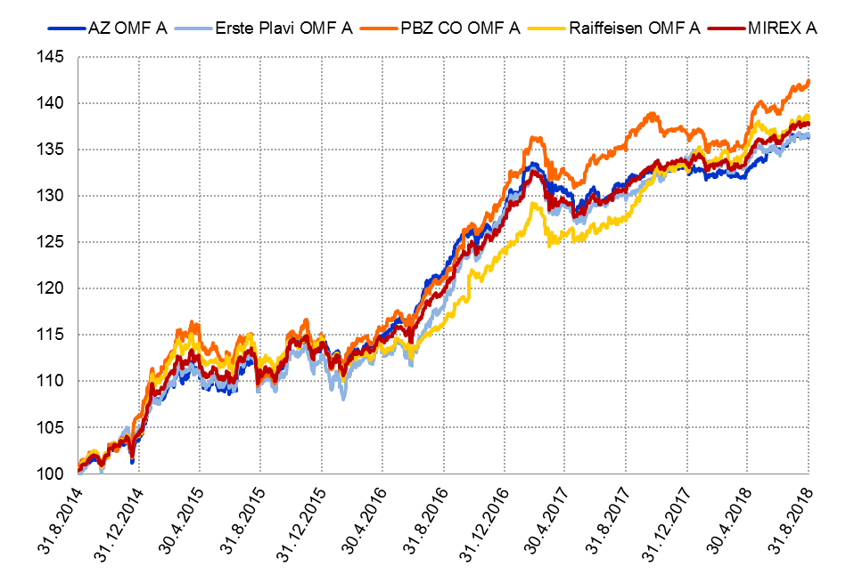

Izvor / Source: HANFA

Grafikon 5.2: Vrijednosti obračunskih jedinica OMF-ova kategorije B
Chart 5.2: Values of category B OMFs' units of account
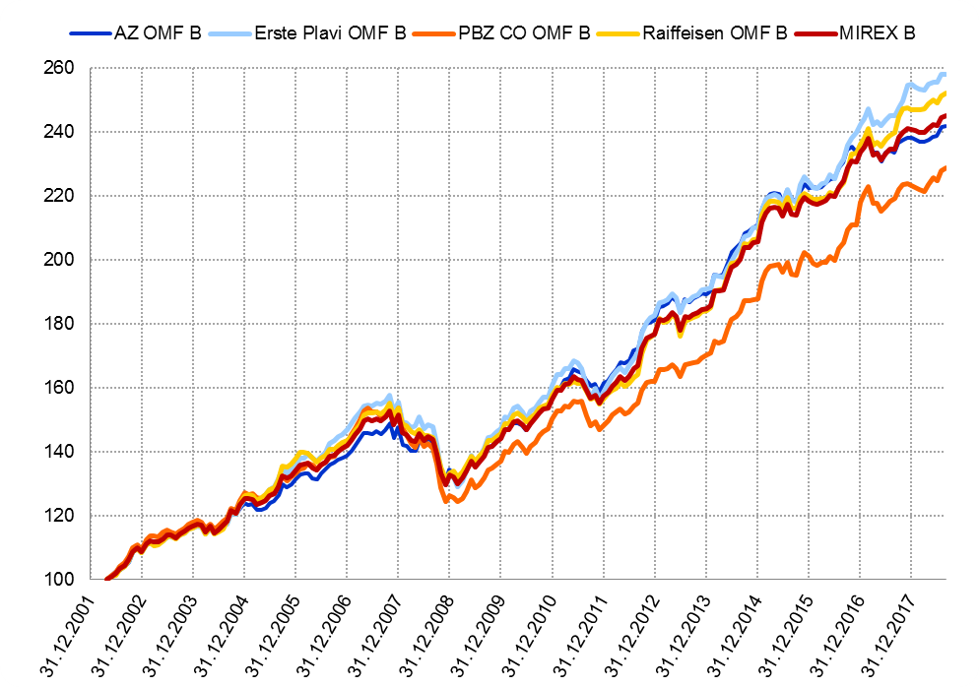

Izvor / Source: HANFA

Grafikon 5.3: Vrijednosti obračunskih jedinica OMF-ova kategorije C
Chart 5.3: Values of category C OMFs' units of account
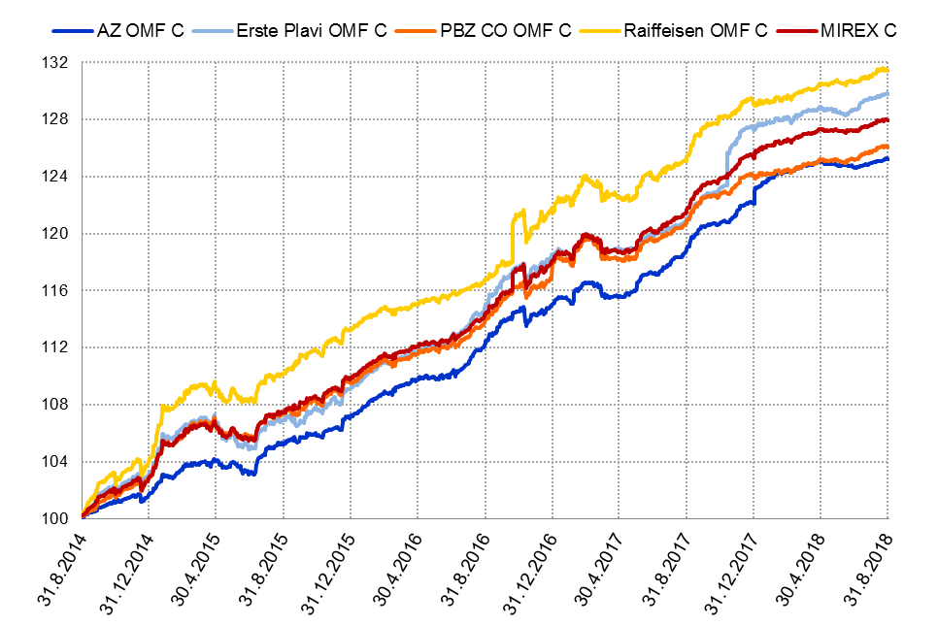

Izvor / Source: HANFA
Sadržaj / Contents
 | stranica / page 10

12 Tablica 13 - Graf 6
Tablica 13: Članstvo ODMF-ova1) |  |  |  |  |  |  |  |  | Kolovoz 2018.
Table 13: ODMFs' Membership1) |  |  |  |  |  |  |  |  | August 2018

Članstvo / Membership | AZ benefit ODMF | AZ profit ODMF | Croatia osiguranje ODMF | Croatia osiguranje 1000 A ODMF | Croatia osiguranje 1000 C ODMF | Erste Plavi Expert ODMF | Erste Plavi Protect ODMF | Raiffeisen ODMF | Ukupno Total
Početak razdoblja Beginning of the period | 43,415 | 102,975 | 27,188 | 135 | 118 | 21,246 | 31,856 | 65,076 | 292,009
Udjel Share | 14.87% | 35.26% | 9.31% | 0.05% | 0.04% | 7.28% | 10.91% | 22.29% | 100.00%
Novi članovi New members | 444 | 333 | 91 | 26 | 11 | 95 | 274 | 528 | 1,802
Mirovina Retirement | 8 | 25 | 15 | 0 | 1 | 3 | 1 | 24 | 77
Smrt Death | 6 | 6 | 2 | 0 | 0 | 0 | 9 | 8 | 31
Ostalo Other | 109 | 106 | 0 | 0 | 0 | 21 | 5,746 | 131 | 6,113
Ukupan prestanak članstva Membership termination total | 123 | 137 | 17 | 0 | 1 | 24 | 5,756 | 163 | 6,221
Kraj razdoblja End of the period | 43,736 | 103,171 | 27,262 | 161 | 128 | 21,317 | 26,374 | 65,441 | 287,590
Udjel Share | 15.21% | 35.87% | 9.48% | 0.056% | 0.0445% | 7.41% | 9.17% | 22.75% | 100.00%
Izvor / Source: DMD-ovi / DMDs
1) Preliminarni podaci / Preliminary data

Grafikon 6: Udjel ODMFova u ukupnom broju članova |  |  |  |  |  |  |  |  | Kolovoz 2018.
Chart 6: ODMFs' shares in total membership |  |  |  |  |  |  |  |  | August 2018
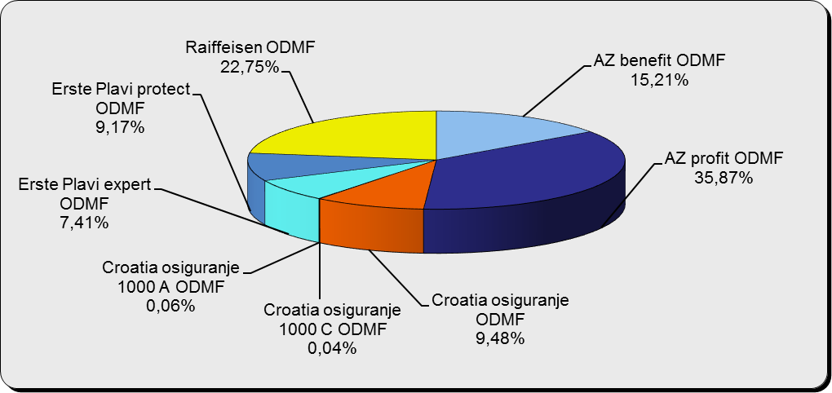

Izvor / Source: DMD-ovi / DMDs

Sadržaj / Contents

 |  |  |  |  |  |  |  |  | stranica / page 12

13 Tablica 14 - Graf 7
Tablica 14: Struktura članova ODMF-a prema dobi i spolu |  |  |  |  |  | KVARTALNI PODACI za: |  |  | LIPANJ 2018.
Table 14: Open voluntary pension funds members age and sex structure |  |  |  |  |  | QUARTERLY DATA for: |  |  | JUNE 2018

 |  | Lipanj 2018. |  |  | Ožujak 2018. |  | Kvartalna promjena Quarterly change
 |  | June 2018 |  |  | March 2018 |  | Brojčana / In number |  | Relativna Relative
Dob Age | Muškarci Male | Žene Female | Ukupno Total | Muškarci Male | Žene Female | Ukupno Total | Muškarci Male | Žene Female | Ukupno Total
≤ 18 | 881 | 820 | 1,701 | 890 | 825 | 1,715 | -9 | -5 | -0.82%
19 - 24 | 4,248 | 2,479 | 6,727 | 4,095 | 2,390 | 6,485 | 153 | 89 | 3.73%
25 - 29 | 10,713 | 6,991 | 17,704 | 10,946 | 7,150 | 18,096 | -233 | -159 | -2.17%
30 - 34 | 19,035 | 13,835 | 32,870 | 19,419 | 14,129 | 33,548 | -384 | -294 | -2.02%
35 - 39 | 22,752 | 18,432 | 41,184 | 22,924 | 18,563 | 41,487 | -172 | -131 | -0.73%
40 - 44 | 22,238 | 20,224 | 42,462 | 22,320 | 20,228 | 42,548 | -82 | -4 | -0.20%
45 - 49 | 20,109 | 21,093 | 41,202 | 20,048 | 21,047 | 41,095 | 61 | 46 | 0.26%
50 - 59 | 31,591 | 34,643 | 66,234 | 31,517 | 34,477 | 65,994 | 74 | 166 | 0.36%
60 - 69 | 14,191 | 15,958 | 30,149 | 14,112 | 15,639 | 29,751 | 79 | 319 | 1.34%
70 - 84 | 3,994 | 5,885 | 9,879 | 3852 | 5547 | 9,399 | 142 | 338 | 5.11%
≥ 85 | 289 | 442 | 731 | 260 | 412 | 672 | 29 | 30 | 8.78%
Ukupno Total | 150,041 | 140,802 | 290,843 | 150,383 | 140,407 | 290,790 | -342 | 395 | 0.02%
Izvor / Source: DMD-ovi / DMDs

Grafikon 7: Dobna i spolna struktura članova ODMF-a na dan 30. lipnja 2018.
Chart 7: ODMF members age and sex structure as at 30 June 2018

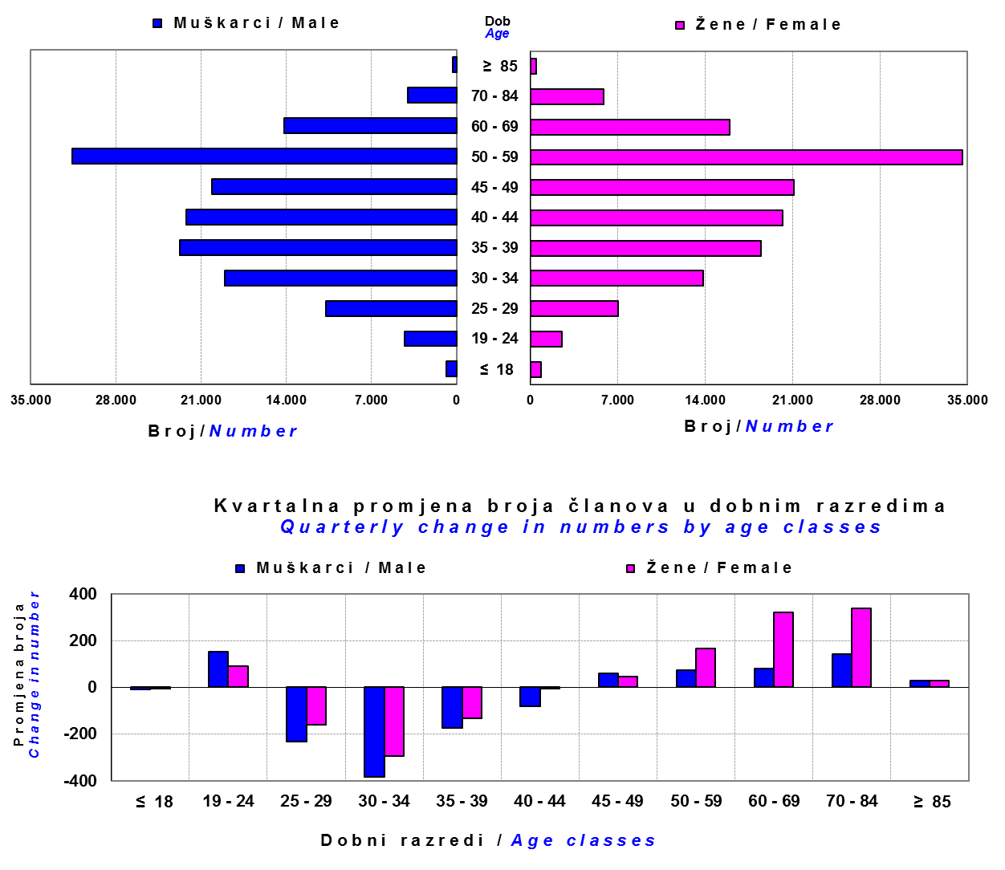

Izvor / Source: DMD-ovi / DMDs

Sadržaj / Contents

 |  |  |  |  |  |  |  |  | stranica/page 13

14 Tablica 15 - Graf 8
Tablica 15: Bruto mirovinski doprinosi uplaćeni ODMF-ovima1) |  |  |  |  | Kolovoz 2018.
Table 15: Gross pension contributions paid to ODMFs1) |  |  |  |  | August 2018
...
 |  |  |  | u tisućama kuna / in thousand HRK
Raiffeisen ODMF | 8,309 | 9,942 | -16.42% | 1,325,271 | 0.63%
Ukupno / Total | 34,949 | 38,479 | -9.17% | 4,425,403 | 0.80%
Izvor / Source: DMD-ovi / DMDs
1) Bruto doprinosi jednaki su ukupno uplaćenim doprinosima članova dobrovoljnih mirovinskih fondova, prije odbitka naknade DMD-ova od uplaćenih doprinosa.
1) Gross contribution is a contribution paid in by members of a voluntary pension fund which includes DMDs' entry fee.
2) U ukupnim uplatama iskazana su i uplaćena sredstva državnog poticaja.
2) Total net contributions include state subsidies.

Grafikon 8: Mjesečna promjena bruto mirovinskih doprinosa uplaćenih ODMF-ovima |  |  |  |  | Kolovoz 2018.
Chart 8: Monthly change of gross pension contributions paid to ODMFs |  |  |  |  | August 2018
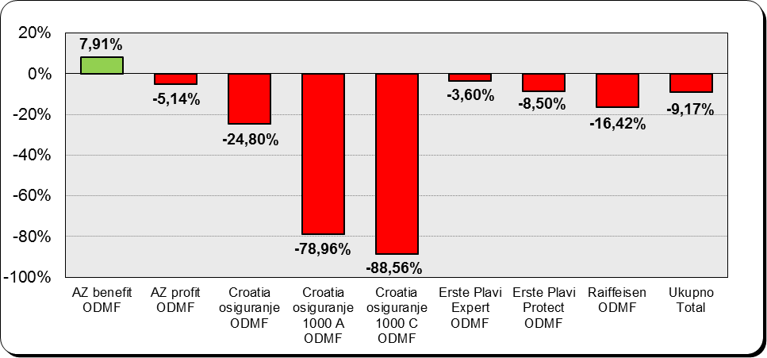

Izvor / Source: DMD-ovi / DMDs

Sadržaj / Contents
...

15 Tablica 16 - Graf 9,10
...
Izvor /Source: HANFA

Grafikon 10: Mjesečna promjena neto imovine ODMF-ova | Kolovoz 2018.
Chart 10: ODMFs net assets monthly change | August 2018
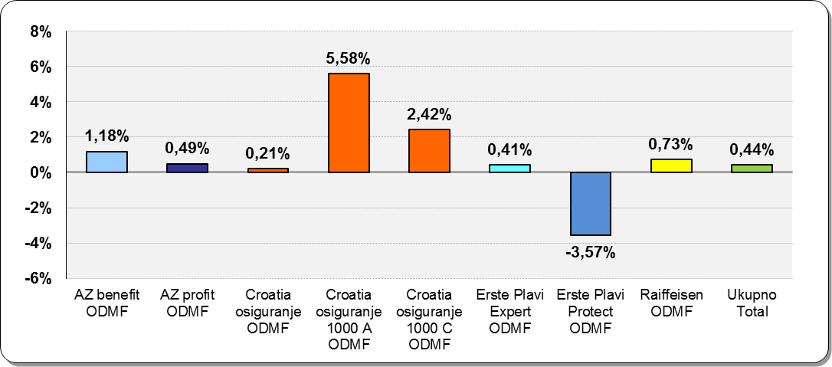

Izvor /Source: HANFA

Sadržaj / Contents
 | stranica / page 15

19 Tablica 20 - Graf 11
...
 |  | Lipanj 2018. |  |  | Ožujak 2018. |  | Kvartalna promjena Quarterly change
60 - 69 | 1,436 | 794 | 2,230 | 1,439 | 779 | 2,218 | -3 | 15 | 0.54%
70 - 84 | 120 | 31 | 151 | 114 | 31 | 145 | 6 | 0 | 4.14%
≥ 85 | 0 | 1 | 1 | 0 | 1 | 1 | 0 | 0 | 0.00%
Ukupno Total | 16,074 | 14,366 | 30,440 | 15,953 | 14,337 | 30,290 | 121 | 29 | 0.50%
Izvor / Source: DMD-ovi / DMDs

Grafikon 11: Dobna i spolna struktura članova ZDMF- ova na dan 30. lipnja 2018.
Chart 11: ZDMF members age and sex structure as at 30 June 2018

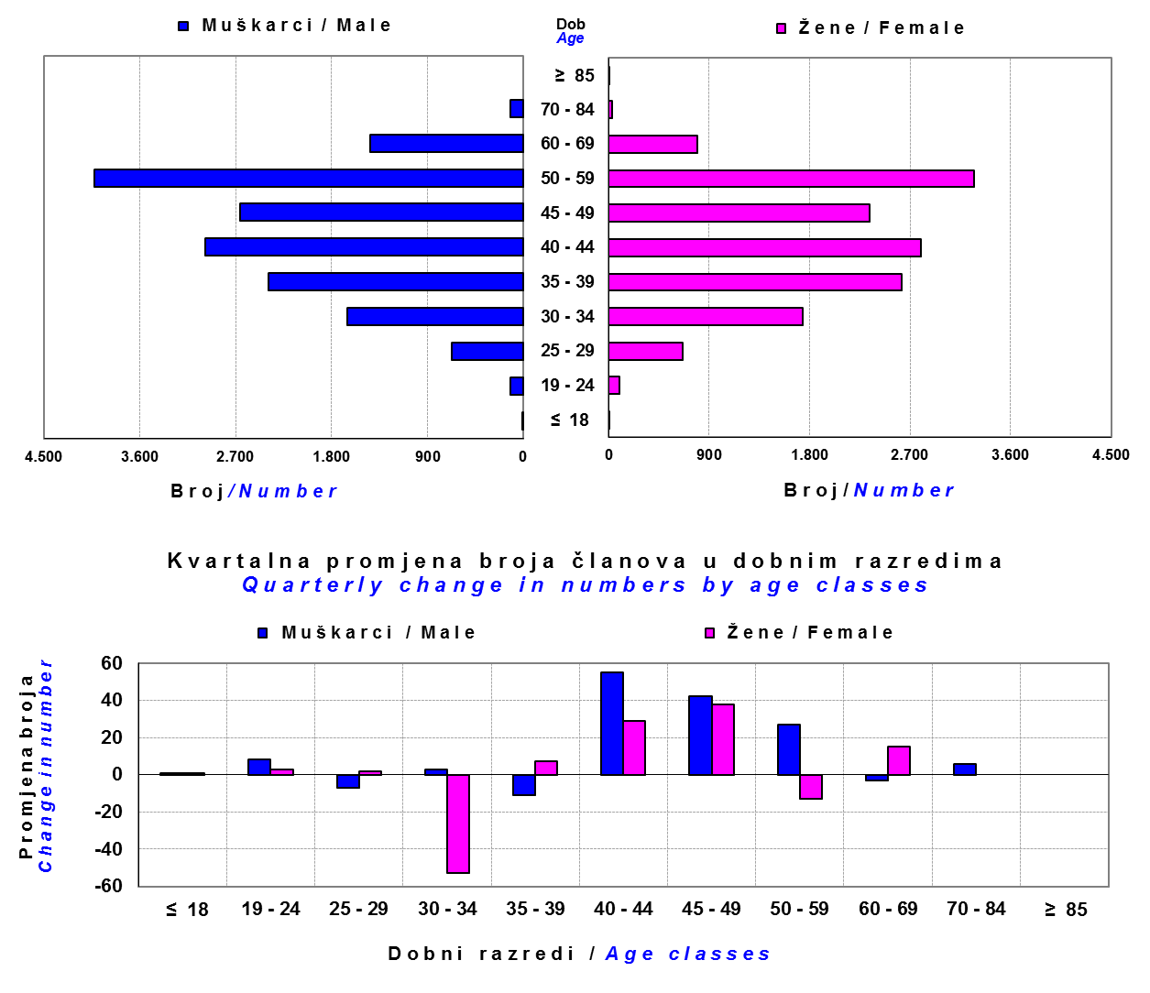

Izvor / Source: DMD-ovi / DMDs

Sadržaj / Contents

 |  |  |  |  |  |  |  |  | stranica / page 19

20 Tablica 21 - Graf 12
...
Napomena: Fond POLICIJSKI ZDMF je upisan u registar dobrovoljnih mirovinskih fondova u svibnju 2018., ali još nije počeo s radom.
Note: The fund POLICIJSKI ZDMF was registered in the register of voluntary pension funds in May 2018 but has not yet begun work.
* S danom 3.9.2018. godine upisano je u sudski registar pripajanje Allianz ZB d.o.o. društva za upravljanje dobrovoljnim mirovinskim fondovima, kao pripojenoga društva, Allianz ZB d.o.o. društvu za upravljanje obveznim mirovinskim fondovima
* With date 3.9.2018. Allianz ZB d.o.o. voluntary pension fund management companies, as an affiliated company, Allianz ZB d.o.o. to a mandatory pension fund management company

Grafikon 12: Mjesečni prinosi ZDMF-ova | Kolovoz 2018.
Chart 12: ZDMF monthly rates of return | August 2018

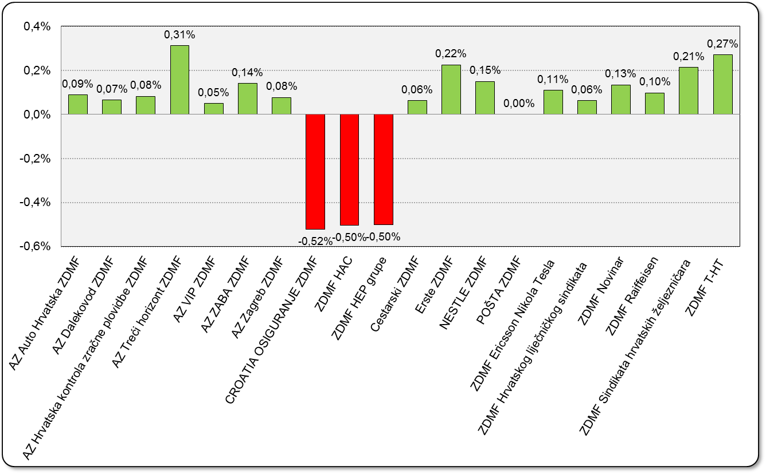

Izvor / Source: HANFA

Sadržaj / Contents

 | stranica / page 20

21 Tablica 22,23 - Graf 13,14
...
 |  |  | Izvor / Source: HANFA

Tablica 23: Broj korisnika i broj ugovora u zadnjih godinu dana |  |  | Grafikon 14: Broj korisnika i broj ugovora u zadnjih godinu dana | Kvartalni podaci Quarterly data
Table 23: Number of pensioners and contracts over the past year |  |  | Chart 14: Number of pensioners and contracts over the past year
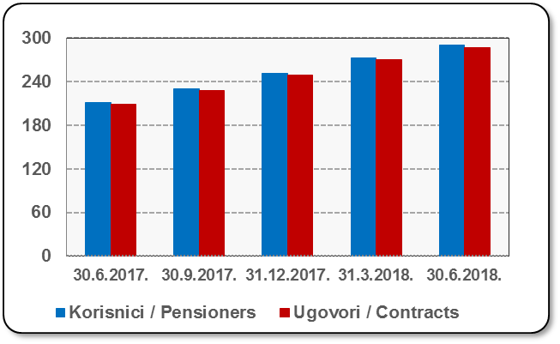
Mjesec Month | Korisnici Pensioners | Ugovori Contracts
30.6.2017. | 211 | 209
30.9.2017. | 230 | 228
31.12.2017. | 251 | 249
31.3.2018. | 272 | 270
30.6.2018. | 290 | 287
Izvor / Source: HANFA

 |  |  | Izvor / Source: HANFA

Sadržaj / Contents
...

22 Tablica 24,25 - Graf 15,16
...
 |  |  | Izvor / Source: HANFA

Tablica 25: Broj korisnika i broj ugovora u zadnjih godinu dana |  |  | Grafikon 16: Broj korisnika i broj ugovora u zadnjih godinu dana | Kvartalni podaci Quarterly data
Table 25: Number of pensioners and contracts over the past year |  |  | Chart 16: Number of pensioners and contracts over the past year
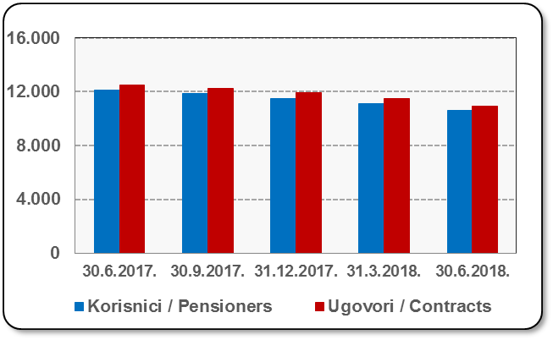
Mjesec Month | Korisnici Pensioners | Ugovori Contracts
30.6.2017. | 12,098 | 12,525
30.9.2017. | 11,842 | 12,255
31.12.2017. | 11,521 | 11,909
31.3.2018. | 11,104 | 11,464
30.6.2018. | 10,609 | 10,932
Izvor / Source: HANFA

 |  |  | Izvor / Source: HANFA

Sadržaj / Contents
...

24 Tablica 27 - Graf 17
...
 | * u tisućama kuna / in thousand HRK
23 | Životna osiguranja kod kojih osiguranik na sebe preuzima investicijski rizik Assurance/insurance linked with units of investment funds - unit-linked | 51,989 | 353,584 | 3,267 | 154,762
24 | Tontine Tontine | - | - | - | -
25 | Osiguranje s kapitalizacijom isplate Assurance with paid-up sum assured | - | - | - | -
 | UKUPNO (neživotna osiguranja, vrste 01 - 18) TOTAL (non-life insurance, lines 01 -18) | 6,131,331 | 4,727,481 | 2,745,997 | 2,090,124
 | UKUPNO (životna osiguranja, vrste 19 - 25) TOTAL (life assurance 19 - 25) | 1,490,341 | 2,168,306 | 41,121 | 1,533,191
 | UKUPNO / TOTAL | 7,621,672 | 6,895,788 | 2,787,118 | 3,623,315
Izvor / Source: HANFA

Grafikon 17: Udio bruto zaračunate premije po vrstama osiguranja
Chart 17: Gross Written Premium by Line of Insurance
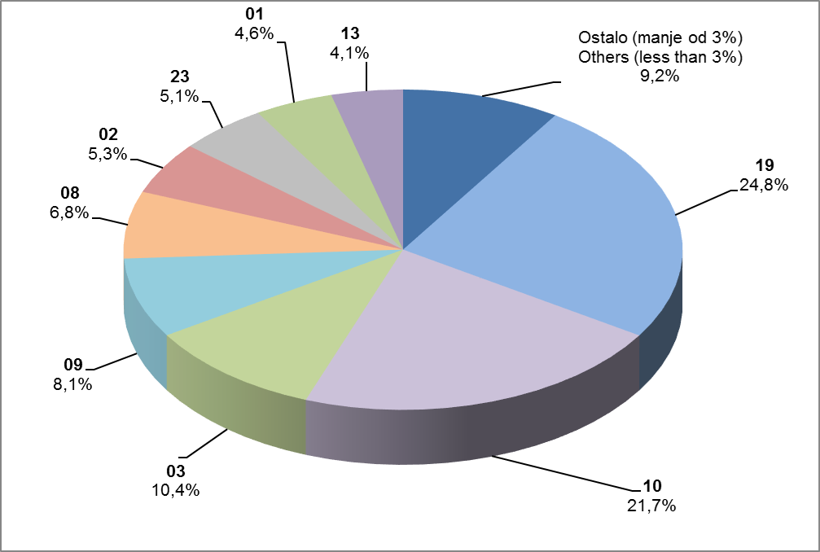

Izvor / Source: HANFA

Sadržaj / Contents
...

25 Graf 18
Grafikon 18: Udio zaračunate bruto premije i likvidiranih šteta po društvima za osiguranje po vrstama osiguranja za period od 1. siječnja do 31. kolovoza 2018.
Chart 18: Share of written premium and claims settled per line of insurances for the period 1 January - 31 August 2018
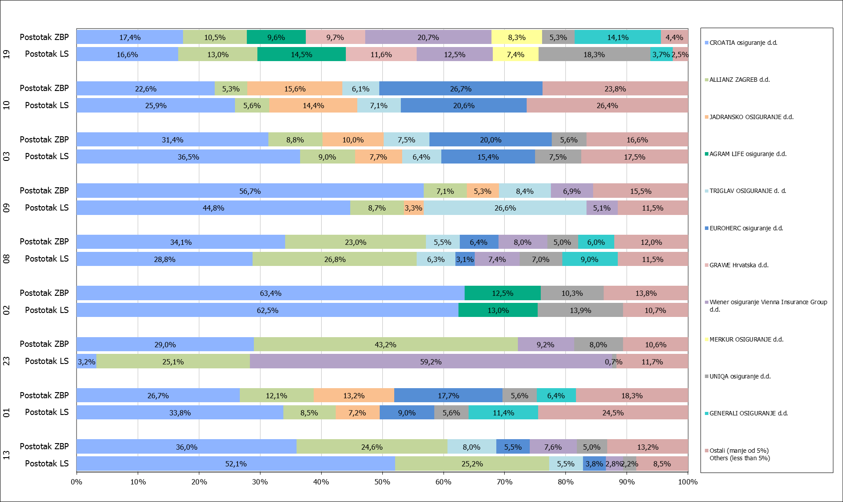

Izvor / Source: HANFA

Napomena: Grafikon prikazuje društva za osiguranje sa zaračunatom bruto premijom većom od 5% ukupne zaračunate bruto premije u promatranoj vrsti osiguranja.
Grafikon prikazuje samo vrste osiguranja sa zaračunatom bruto premijom većom od 3% ukupne zaračunate bruto premije tržišta osiguranja u RH.
Kratice ZBP i LŠ redom predstavljaju zaračunatu bruto premijiu i likvidirane štete

Note:The chart represents insurance companies with written premium greater then 5% of total written premium of the presented line of insurance.
Chart represents lines of insurance with written premium greater then 3% of total written premium of Croatian insurance market.
Abbreviations ZBP and LŠ stands for written premium and claims settled respectively.

Vrste osiguranja / line of insurance:
...

